50
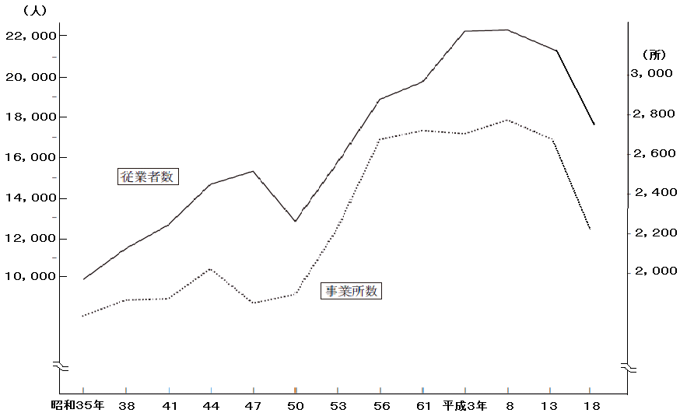
戻る
50 産業大分類別事業所数及び従業者数の推移
（事業所・企業統計調査） |  |  |  |  |  | （各年10月1日現在）
産業大分類別 | 平 成 ８ 年 |  | 平 成 13 年 |  | 平 成 18 年
 | 事業所数 | 従業者数（人） | 事業所数 | 従業者数（人） | 事業所数 | 従業者数（人）
総 数 | 2,779 | 22,590 | 2,556 | 20,793 | 2,308 | 19,048

第１次産業 | 10 | 130 | 10 | 78 | 11 | 87
農林・漁業 | 10 | 130 | 10 | 78 | 11 | 87

第２次産業 | 772 | 8,169 | 675 | 7,208 | 589 | 6,300
鉱業 | 2 | 17 | - | - | - | -
建設業 | 427 | 2,451 | 388 | 1,979 | 322 | 1,527
製造業 | 343 | 5,701 | 287 | 5,229 | 267 | 4,773

第３次産業 | 1,997 | 14,291 | 1,871 | 13,507 | 1,708 | 12,661
電気・ガス・水道業 | 8 | 283 | 9 | 232 | 7 | 164
通信業 | 84 | 1,227 | 79 | 1,000 | 16 | 74
運輸業 |  |  |  |  | 44 | 831
卸売・小売業 | 1,078 | 6,155 | 958 | 5,517 | 531 | 3,699
金融・保険業 | 54 | 597 | 50 | 462 | 37 | 358
不動産業 | 99 | 215 | 98 | 203 | 98 | 176
飲食店業 | 卸売・小売業に含む |  | 卸売・小売業に含む |  | 360 | 1,428
医療・福祉業 | - | - | - | - | 108 | 2,187
教育学習支援業 | - | - | - | - | 66 | 888
複合サービス事業 | 662 | 5,424 | 665 | 5,698 | 23 | 294
分類されない サービス業 |  |  |  |  | 406 | 2,173
公務 | 12 | 390 | 12 | 395 | 12 | 389

資料：企 画 課

